Sheet1
1. can 总线 和以太网网络

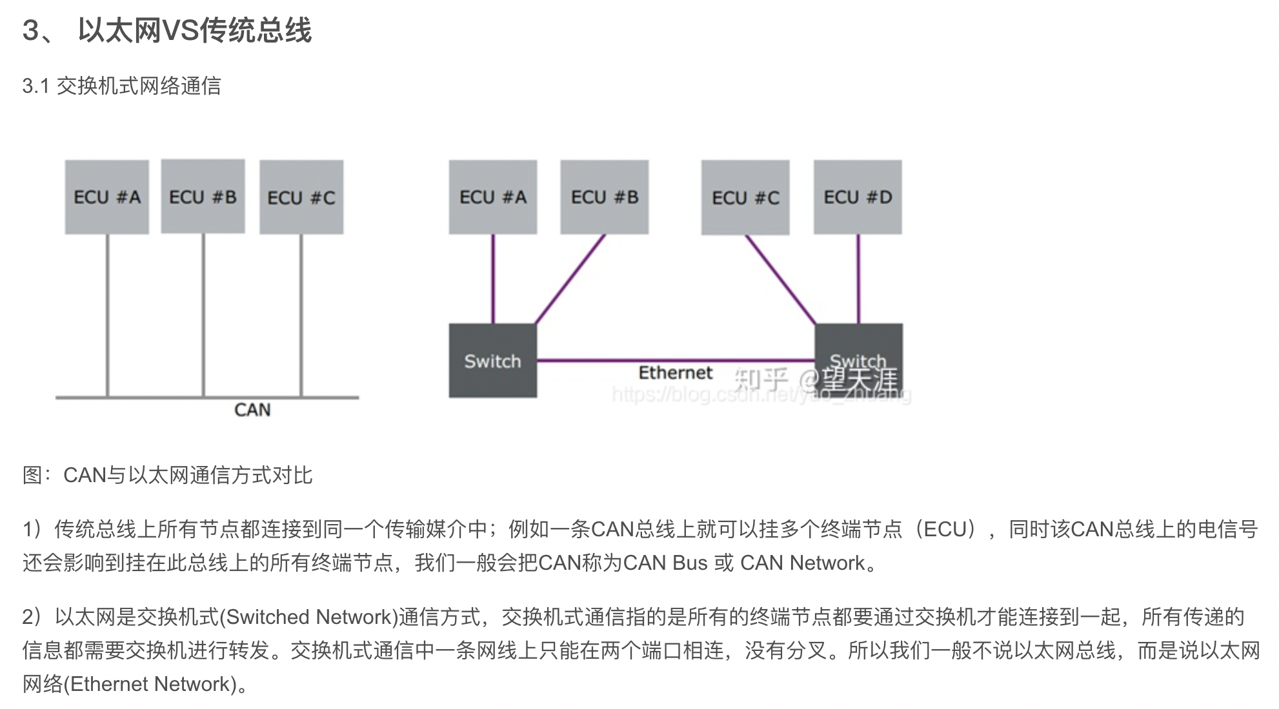

比较好的文章： http://news.eeworld.com.cn/qrs/article_2018012444047.html

2.CAN总线的仲裁机制简述

https://blog.csdn.net/tq384998430/article/details/79126597
低优先级报文在下一个总线空闲自动重发

